Накладная-№3
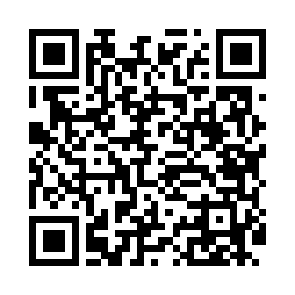
Номер товарно-транспортной накладной: |  |  | Торговый представитель: Амриев Абдусаттор Гайрат угли
Поставщик: Toshkent falcon fly 2 |  |  | Телефон торгового представителя: +998972637776
Дата отгрузки: 10.10.2025 |  |  | Контрагент: Shtuchni klent
Дата консигнации: |  |  | Адрес:
Доставщик: |  |  | Телефон:
Телефон доставщика:
Время заказа: 10.10.2025 10:52:02
№ | Штрих-код | Название товаров (работ,услуг) | Количество | Количество в кейсе | Цена | Сумма
 |  |  | 820 |  |  | 2548
1 | 6920241167406 | Пластмас ликопча 028-10 10 plate DB-67-40 | 250 | 4 коробка, 10 шт. | 3.80 | 950
2 | 6920250467559 | Пластмас салатница 0768-10.5 26x26x8 см DB-67 -128 | 30 | 30 шт. | 4.60 | 138
3 | 6920241167437 | Пластмас салатница 033-7.5 7.5 plate DB-67-43 | 80 | 1 коробка | 2.60 | 208
4 | 6920245110101 | Пластмас коса 7007 DB-67-41 | 120 | 1 коробка | 2.10 | 252
5 | 6905385390019 | Пластиковая салатница YST-180019, 9 см, XP-39 -1 | 200 | 1 коробка, 8 шт. | 1 | 200
6 | 6920241167482 | Пластмас ликоп 7096 25x16 cм DB-67-48 | 50 | 50 шт. | 2.70 | 135
7 | 6920241167475 | Пластмас ликоп 7097 30x18 см DB-67-47 | 50 | 50 шт. | 3.70 | 185
8 | 6921751300993 | Чайник заварочный из нержавеющей стали, 1 л, XP-99-3 | 40 | 3 коробка, 4 шт. | 12 | 480
Итого: 2548$|->UZS: 31,850,000.00

